1.新建工程
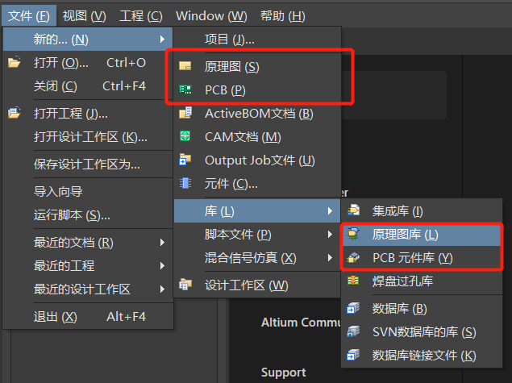
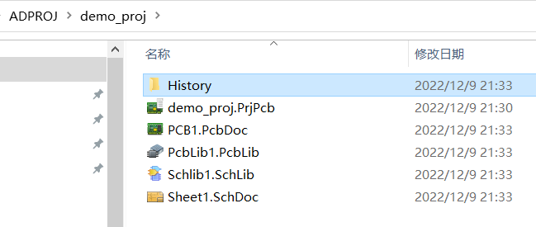
1. 创建新的工程 | 名称和路径
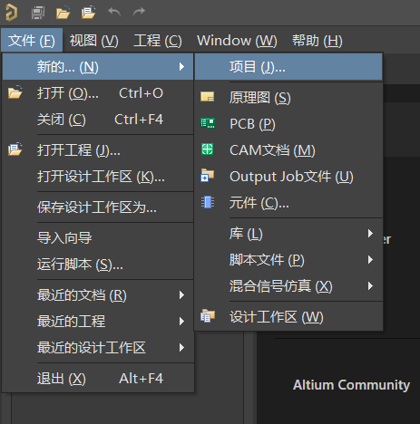
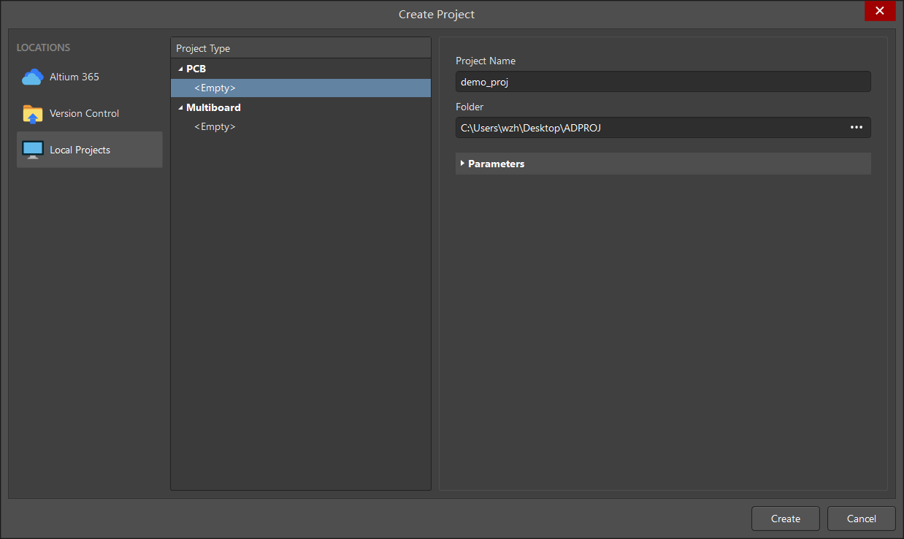

2. 新建4个文件，创建完后ctrl + s 保存，可以修改文件名字

2.新建元件
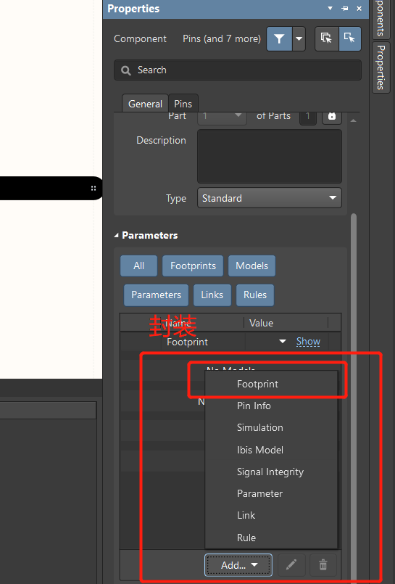
第04课 元件符号介绍及简单电阻容原理图库创建_哔哩哔哩_bilibili
1. 元件符号

2. 创建电容CAP

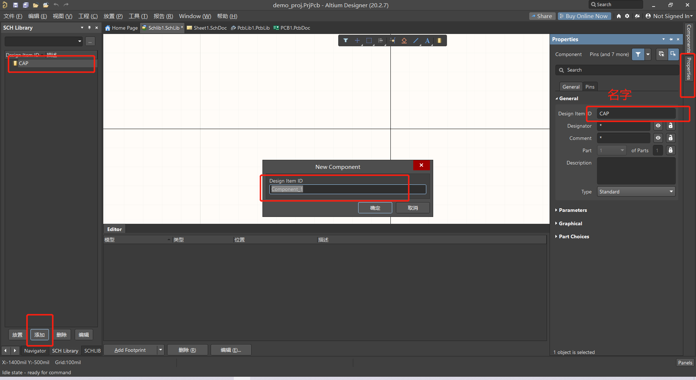

3. 格点设置，10mil

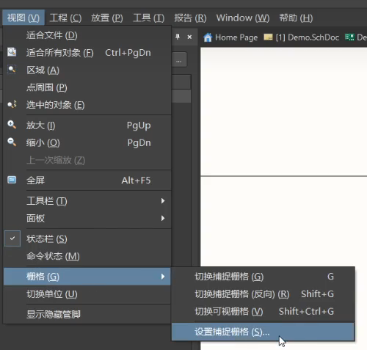

4. 放置线， shift复制

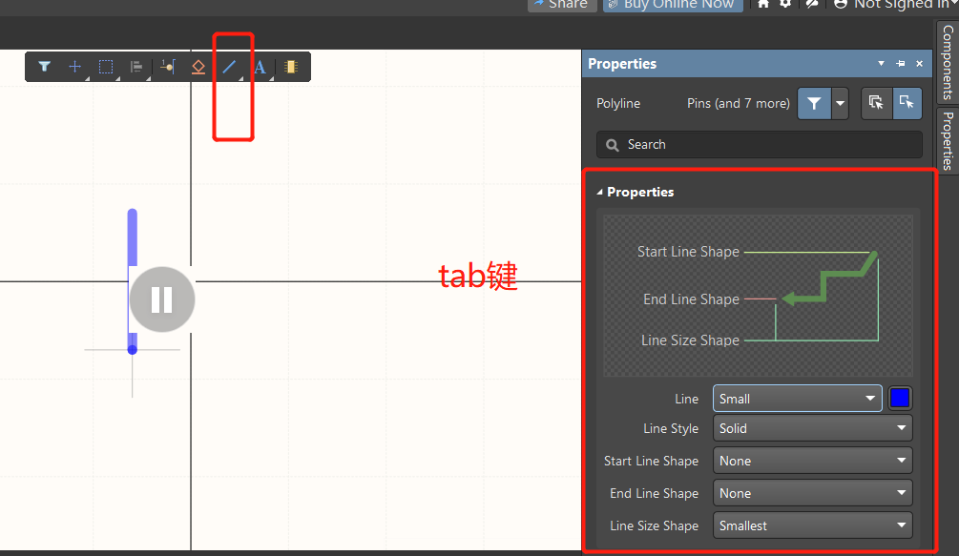

5. 放置管脚 栅格100mil， 空格旋转，tab调出属性，设置管脚号和名称

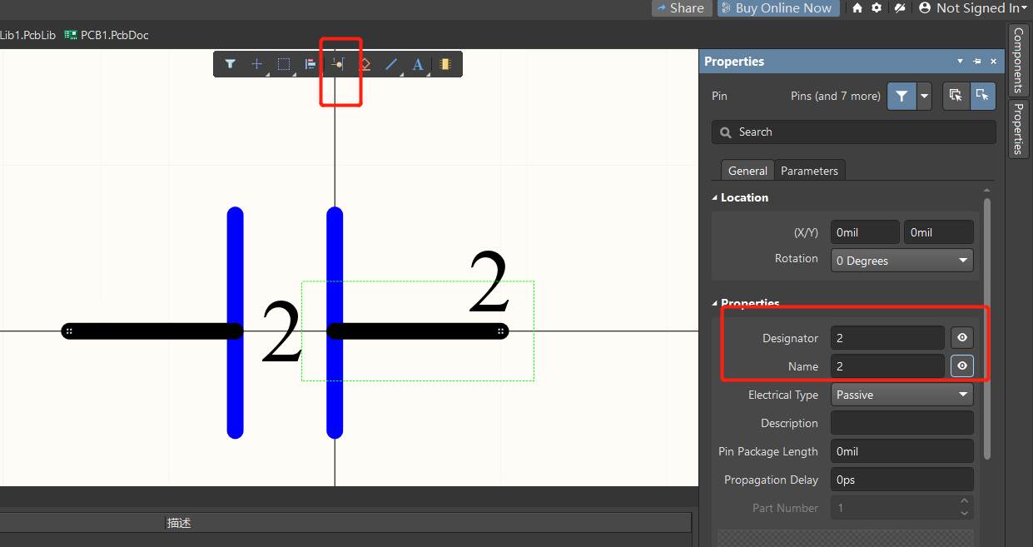

6. 设置位号
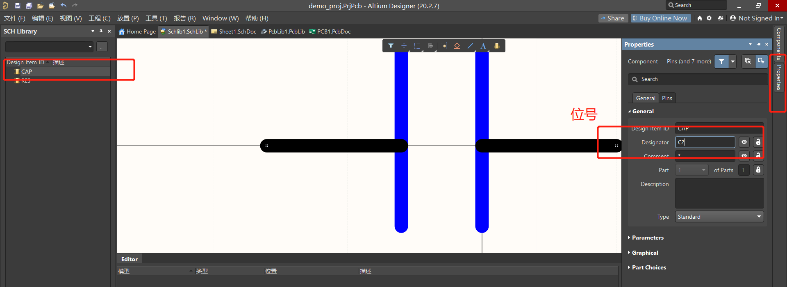

7. 选择封装

3.复杂元件
第05课 复杂原理图库的创建（二极管、运放等）_哔哩哔哩_bilibili

1. 画发光二极管 | 管脚号 A K

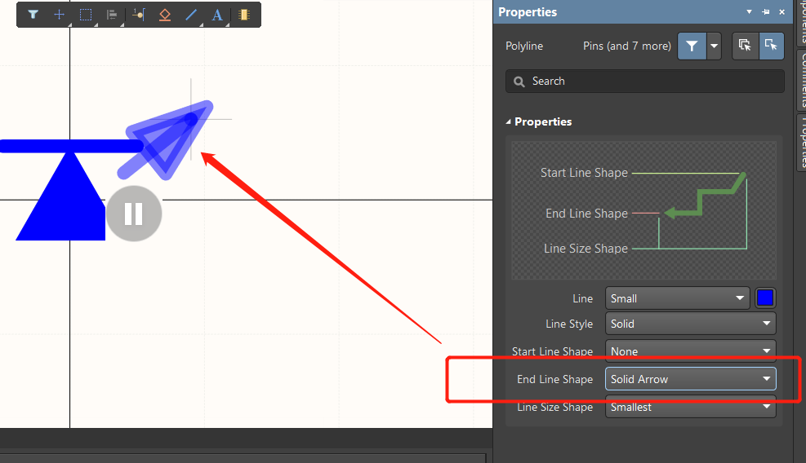

2. 多part运放器件

4.调用别人的原理图库
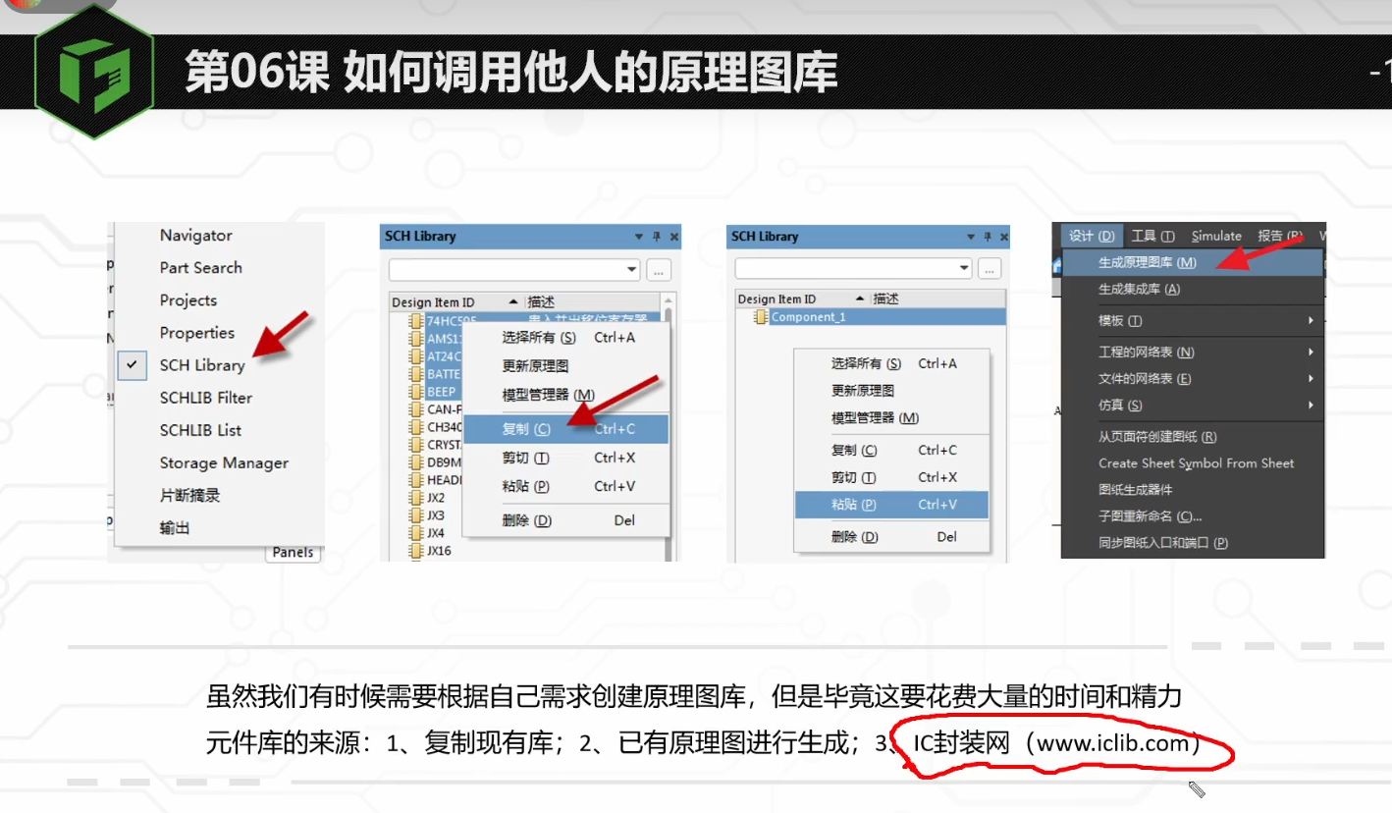
第06课 如何调用他人的原理图库_哔哩哔哩_bilibili

右键复制粘贴

PCB联盟网 有 超级库

5.检查原理图库
第07课 检查原理图库的正确性并生成报告_哔哩哔哩_bilibili

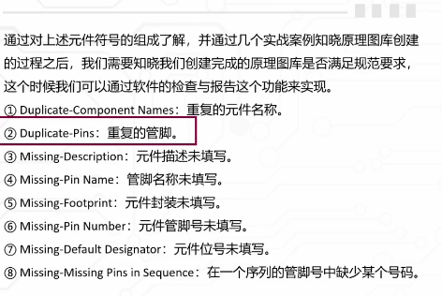

 | 全选
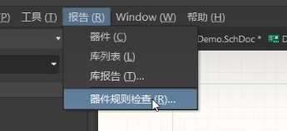
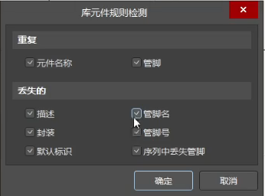

error：

6.原理图页设置
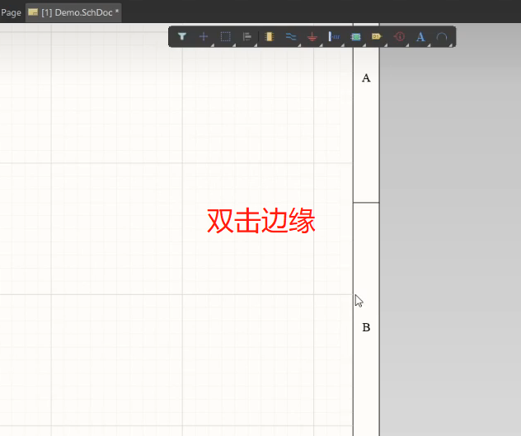
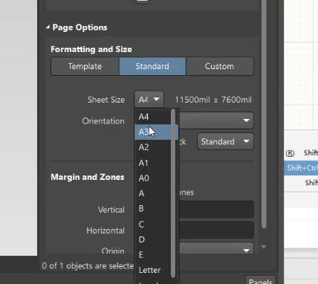

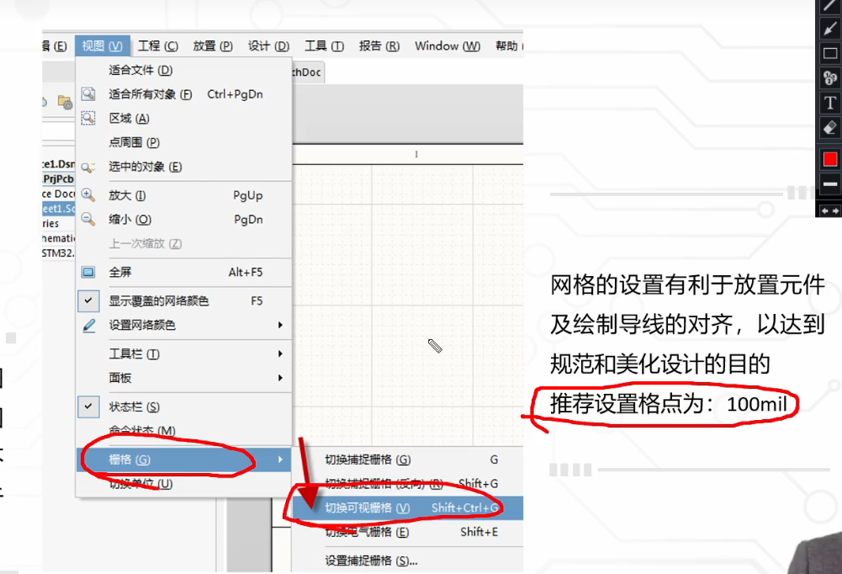

7.原理图库的调用和器件摆放
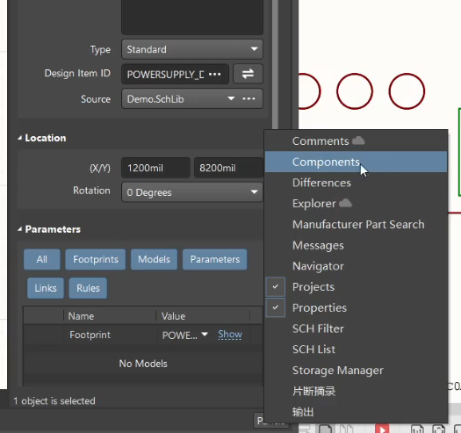
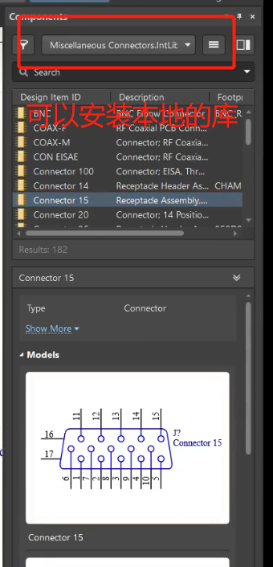
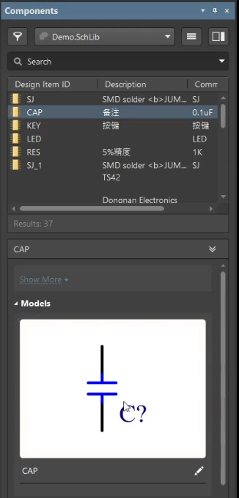
1 | 2

8.元件复制旋转
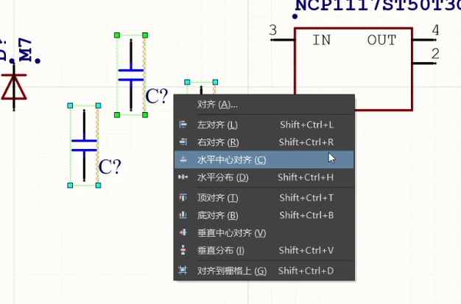
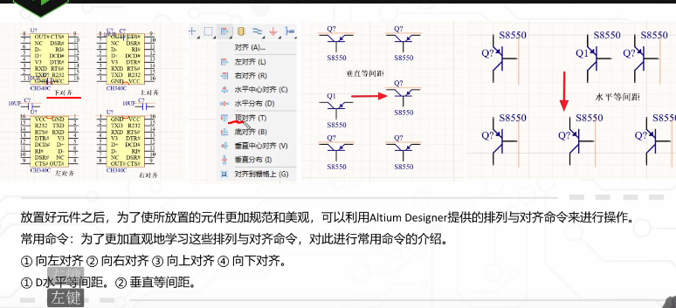
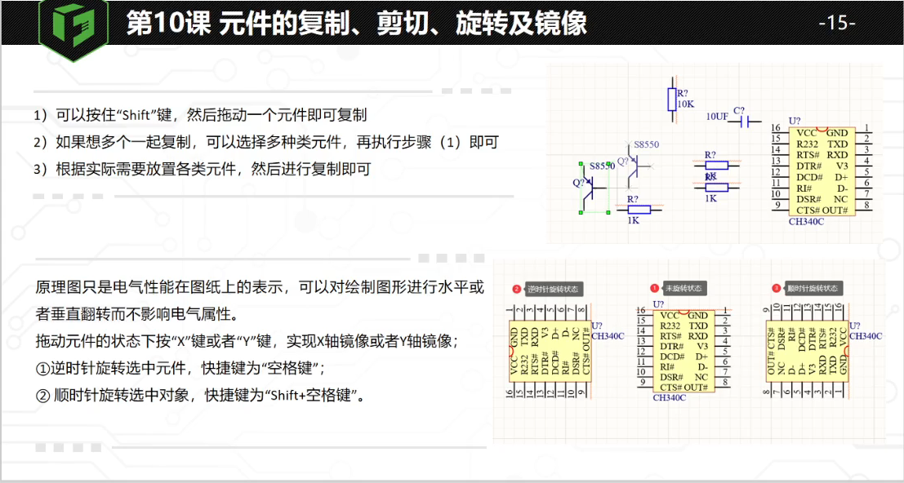

对齐：快捷键A(align)

9.连接元器件
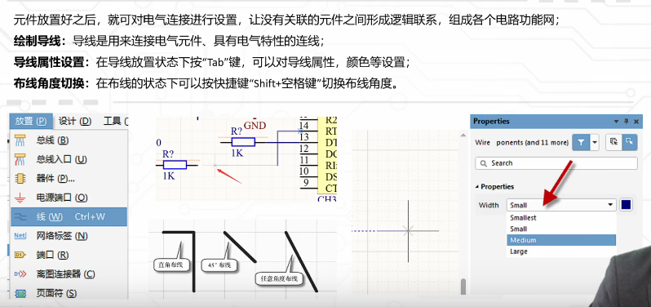
第12课 绘制器件导线及导线的属性设置_哔哩哔哩_bilibili

ctrl + W

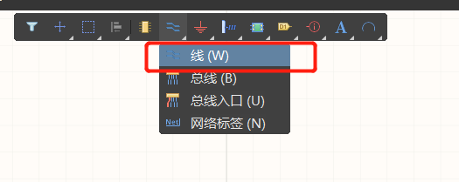

放置电源和地

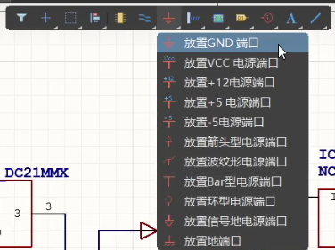

电源线加粗，颜色更改，双击导线

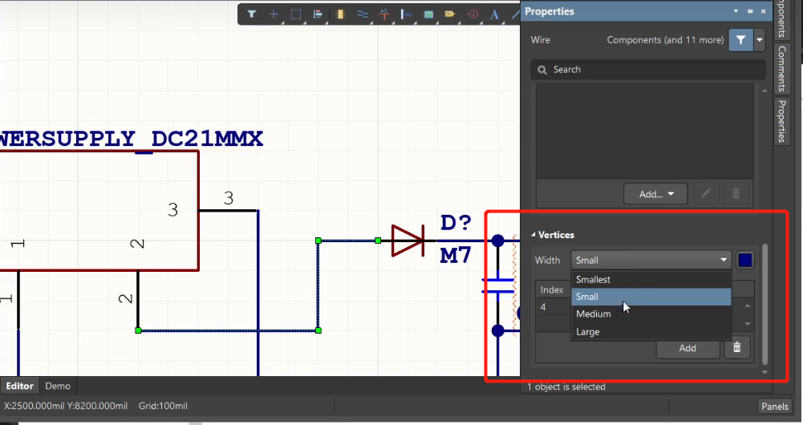

PPT

